List1
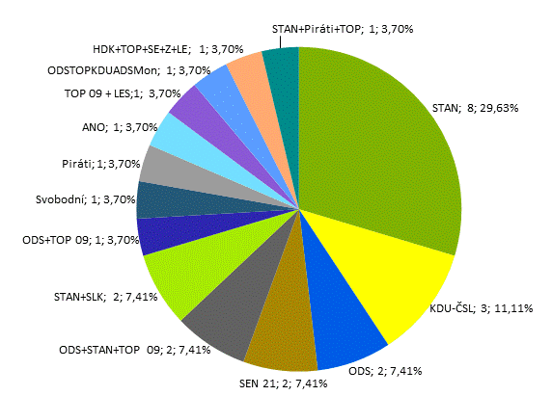
VOLBY DO SENÁTU PARLAMENTU V ŘÍJNU 2020

Tab. 18 Struktura zvolených senátorů – složení podle politických stran,
politických hnutí a koalic, které podaly přihlášku

Číslo, název a zkratka strany, hnutí a koalice |  |  | Počet senátorů
 |  |  | abs. | v %
166 | STAROSTOVÉ A NEZÁVISLÍ | STAN | 8 | 29.63
1 | KDU-ČSL | KDU-ČSL | 3 | 11.11
53 | Občanská demokratická strana | ODS | 2 | 7.41
1187 | SENÁTOR 21 | SEN 21 | 2 | 7.41
1329 | Koalice ODS, STAN a TOP 09 | ODS+STAN+TOP 09 | 2 | 7.41
1164 | Koalice STAN, SLK | STAN+SLK | 2 | 7.41
687 | Koalice TOP 09 a ODS | ODS+TOP 09 | 1 | 3.70
714 | Svobodní | Svobodní | 1 | 3.70
720 | Česká pirátská strana | Piráti | 1 | 3.70
768 | ANO 2011 | ANO | 1 | 3.70
1431 | Koalice TOP 09 a LES | TOP 09+LES | 1 | 3.70
1462 | Koalice ODS, TOP 09, KDU-ČSL, ADS a Monarchiste.cz | ODSTOPKDUADSMon | 1 | 3.70
1463 | Koalice HDK, TOP 09, SEN 21, Zelení a LES | HDK+TOP+SE+Z+LE | 1 | 3.70
1472 | Koalice STAN, Piráti a TOP 09 | STAN+Piráti+TOP | 1 | 3.70
Celkem |  |  | 27 | 100.00

Graf 4 Zvolení senátoři podle volebních stran (počet, procento)

